상품제안서
람보르기니 3단65완자 솔리드 | 상품코드: F16317

 |  |  |  |  |  |  | 02-412-0044 | www.easy1.co.kr
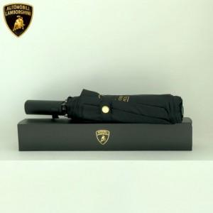

【상세/제작정보】 | <p><b><span style="font-size: 24pt;">상하고급케이스&nbsp; 1800원 부과세별도</span></b></p>

【인쇄/포장옵션】 | 실크 / 포장지포장

【공급단가】 | 수량 | 100~ | 300~ | 500~ | 1,000~ | 3,000~
*VAT별도 | 단가 | 13,800원 | 13,570원 | 13,220원 | 12,990원 | 12,650원

【상품 URL】 | http://www.easy1.co.kr/src/goods_detail.php?gdno=16317

